ТО
Коллекция PRIVILEGE
Техническое описание кабинета для руководителя
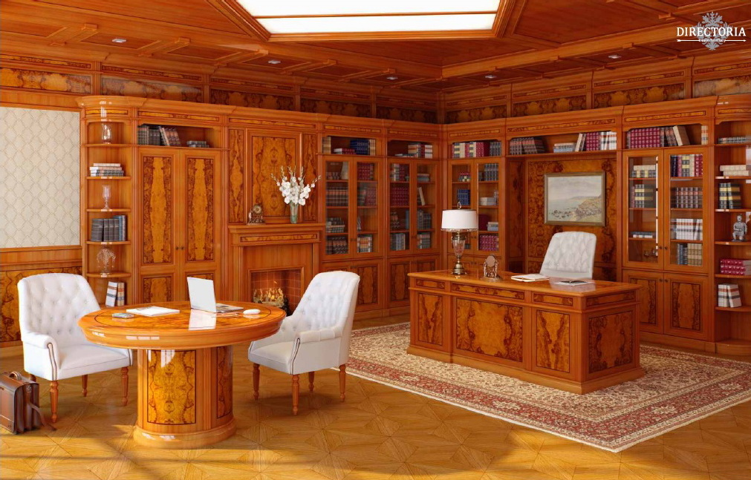 | Состав изделий:
 | ● письменные столы
 | ● компьютерные столы
 | ● греденции
 | ● столы совещаний
 | ● шкафы
 | ● журнальные столики
 | ● аксессуары

Письменный стол арт. PV 2090
габариты: ширина - 2000мм, глубина - 900мм, высота - 780мм
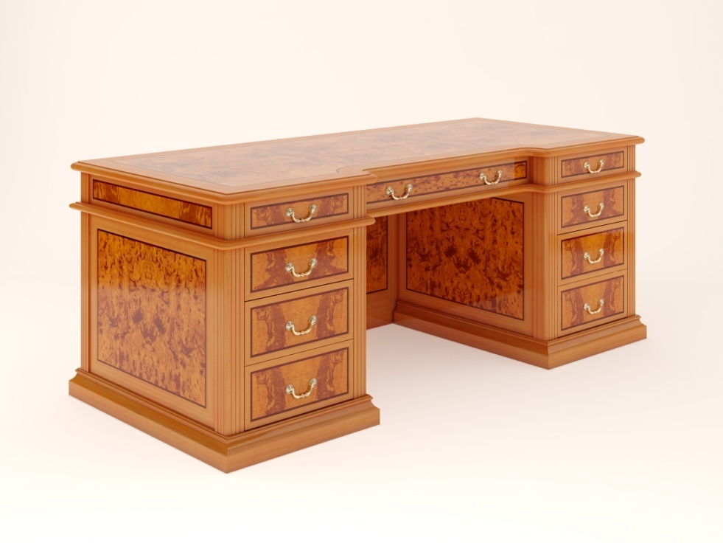 Состоит из столешницы с подстольем с тремя ящиками, двух опорных тумб с тремя ящиками каждая и защитной панели.
Наименование и описание состава изделия | Габаритные размеры, мм.
 | длина / ширина | глубина | высота
Столешница PV 2090: | 2,000 | 900 | 164
Столешница с подстольем имеет каркасную конструкцию и состоит из: • Непосредственно столешницы, толщиной 30мм, выполненной из МДФ с подклейкой по периметру массива бука, для возможности формирования фасонного профиля. Столешница имеет сложную форму из-за углубления, со стороны рабочего места. Лицевая поверхность облицована по периметру шпоном бука, тонированным в цвет оливы, а в центре, с равномерным отступом от края столешницы в технике "интарсия" - шпоном корня оливкового дерева, через 6-и миллиметровую полоску шпона эбенового дерева. Все углы столешницы, как внешние, так и внутренние имеют скругления. • Подстолья с тремя ящиками, имеющего каркасную конструкцию сложной формы, с утопленными в центральной части ящиком. Каркас выполнен из профилированных брусков из массива бука, тонированного в цвет оливы и МДФ толщиной 18мм, облицованной по периметру шпоном бука, тонированным в цвет оливы, а в центре, с равномерным отступом от края столешницы в технике "интарсия" - шпоном корня оливкового дерева, через 6-и миллиметровую полоску шпона эбенового дерева. Внутренние размеры выдвижных ящиков ШхГхВ: левый и правый ящики - 379х388х67(80)мм, центральный - 818х388х67(80) (в скобках указана максимальная высота предмета, который можно положить в ящик) Выдвижные ящики состоят из корпуса и панели. Корпус ящика выполнен из массива бука толщиной 14мм, дно ящика из МДФ толщиной 5мм и декорировано тканью коричневого цвета. Направляющие шариковые полного выдвижения. Ручка металлическая скоба L=64мм. Панель ящика выполнена из МДФ толщиной 18 мм, облицованной по периметру шпоном бука, тонированным в цвет оливы, а в центре, с равномерным отступом от края столешницы в технике "интарсия" - шпоном корня оливкового дерева, через 6-и миллиметровую полоску шпона эбенового дерева. • Нижней столешницы толщиной 19мм, выполненной из МДФ с подклейкой по периметру массива бука, для возможности формирования фасонного профиля. Столешница имеет сложную форму из-за углубления, со стороны рабоче
Опорная тумба: | 574 | 874 | 616
Опорная тумба состоит из каркаса и выдвижных ящиков. Каркас выполнен из профилированных брусков из массива бука, тонированного в цвет оливы и МДФ толщиной 18мм, облицованной по периметру шпоном бука, тонированным в цвет оливы, а в центре, с равномерным отступом от края в технике "интарсия" - шпоном корня оливкового дерева, через 6-и миллиметровую полоску шпона эбенового дерева. Основание тумбы имеет каркасную конструкцию, по периметру установлен профилированный цоколь, высотой 90мм, изготовленный из массива бука, тонированного в цвет оливы. Выдвижные ящики состоят из корпуса и панели. Корпус ящика выполнен из массива бука толщиной 14мм, дно ящика из МДФ толщиной 5мм и декорировано тканью коричневого цвета. Направляющие шариковые полного выдвижения. Ручка металлическая скоба L=64мм. Панель ящика выполнена из МДФ толщиной 18 мм, облицованной по периметру шпоном бука, тонированным в цвет оливы, а в центре, с равномерным отступом от края столешницы в технике "интарсия" - шпоном корня оливкового дерева, через 6-и миллиметровую полоску шпона эбенового дерева. Внутренние размеры выдвижных ящиков ШхГхВ: верхний ящик - 379х388х97(112); 2 нижних ящика - 379х388х97(131) (в скобках указана максимальная высота предмета, который можно положить в ящик) На основания тумб установлены пластиковые подпятники. Тумбы поставляются в сборе и соединяются со столешницей при помощи винтов М6, а с защитной панелью при помощи эксцентриковых стяжек и направляющих шкантов.
Защитная панель PV 2090: | 860 | 36 | 616
Защитная панель выполнена из МДФ толщиной 18мм, лицевая и внутренняя поверхности которой облицованы по периметру шпоном бука, тонированным в цвет оливы, а в центре, с равномерным отступом от края в технике "интарсия" - шпоном корня оливкового дерева, через 6-и миллиметровую полоску шпона эбенового дерева. На лицевой (внешней) стороне панели, снизу, установлен профилированный цоколь, высотой 90мм, изготовленный из массива бука, тонированного в цвет оливы. Защитная панель соединяется с тумбами и столешницей при помощи эксцентриковых стяжек и направляющих шкантов.
Отделка всех элементов мебели - 2 изолирующих слоя полиуретанового лака (грунт) с промежуточной шлифовкой, 1 основной слой полиэфирного лака, 1 слой полиуретанового лака с окрашиванием поверхности, 1 слой отделочного полиуретанового лака. Изделие поставляется в разобранном виде. Подробная инструкция по сборке вложена в упаковку.
Конференц приставка арт. PV 1290
габариты: ширина - 900мм, глубина - 1200мм, высота - 780мм
Состоит из столешницы и опорной тумбы.
Наименование и описание состава изделия | Габаритные размеры, мм.
 | длина / ширина | глубина | высота
Столешница: | 900 | 1,200 | 164
Столешница имеет каркасную конструкцию и состоит из: • Непосредственно столешницы, толщиной 30мм, выполненной из МДФ с подклейкой по периметру массива бука, для возможности формирования фасонного профиля. Столешница имеет форму усечённого прямоугольника. Лицевая поверхность облицована по периметру шпоном бука, тонированным в цвет оливы, а в центре, с равномерным отступом от края столешницы в технике "интарсия" - шпоном корня оливкового дерева, через 6-и миллиметровую полоску шпона эбенового дерева. Со стороны примыкания к письменному столу, для стыковки, выполнена обратная фрезеровка. • Подстолья, выполненого из профилированных брусков из массива бука, тонированных в цвет оливы и МДФ толщиной 18мм, облицованной по периметру шпоном бука, тонированным в цвет оливы, а в центре, с равномерным отступом от края столешницы в технике "интарсия" - шпоном корня оливкового дерева, через 6-и миллиметровую полоску шпона эбенового дерева. • Нижней столешницы толщиной 19мм, выполненной из МДФ с подклейкой по периметру массива бука, для возможности формирования фасонного профиля. Столешница имеет форму усечённого прямоугольника. Плоскости облицованы шпоном бука, тонированным в цвет оливы. Столешница поставляется в собранном виде и соединяется с опорной тумбой при помощи винтов М6, через четыре металлические пластины 100х60мм.
Опорная тумба: | 440 | 440 | 616
Опорная тумба устанавливается по центру и состоит из каркаса. Каркас выполнен из профилированных брусков из массива бука, тонированного в цвет оливы и МДФ толщиной 18мм, облицованной по периметру шпоном бука, тонированным в цвет оливы, а в центре, с равномерным отступом от края столешницы в технике "интарсия" - шпоном корня оливкового дерева, через 6-и миллиметровую полоску шпона эбенового дерева. Основание тумбы высотой 90мм имеет каркасную конструкцию, по периметру фасонный профиль из МДФ с подклейкой массива бука, тонированного в цвет оливы. Тумба поставляется в сборе и соединяется со столешницей при помощи винтов М6, через четыре металлические пластины 100х60мм.
Отделка всех элементов мебели- 2 изолирующих слоя полиуретанового лака (грунт) с промежуточной шлифовкой, 1 основной слой полиэфирного лака, 1 слой полиуретанового лака с окрашиванием поверхности, 1 слой отделочного полиуретанового лака. Изделие поставляется в разобранном виде. Подробная инструкция по сборке вложена в упаковку.
Письменный стол арт. PV 1470
габариты: ширина - 1400мм, глубина - 700мм, высота - 750мм
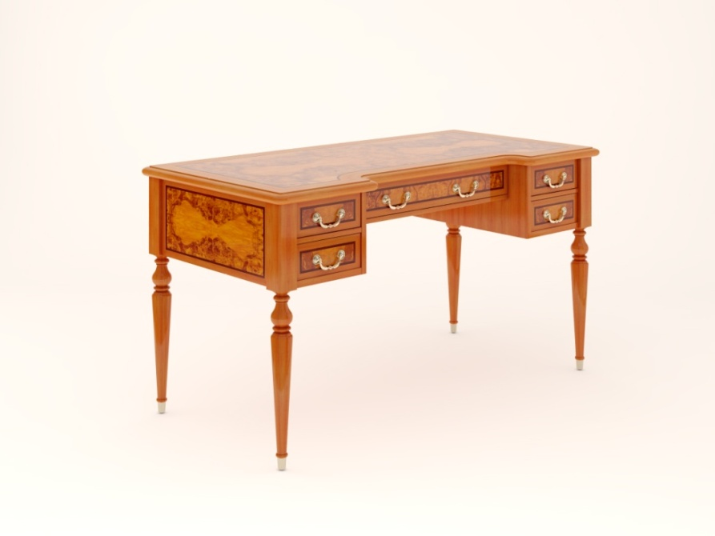 Состоит из столешницы, двух тумб с двумя ящиками каждая, подстольного ящика и четырёх точёных ножек.
Наименование и описание состава изделия | Габаритные размеры, мм.
 | длина / ширина | глубина | высота
Столешница: | 1,400 | 700 | 25
Столешница, толщиной 25мм, выполненной из МДФ с подклейкой по периметру массива бука, для возможности формирования фасонного профиля. Столешница имеет сложную форму из-за углубления, со стороны рабочего места. Лицевая поверхность облицована по периметру шпоном бука, тонированным в цвет оливы, а в центре, с равномерным отступом от края столешницы в технике "интарсия" - шпоном корня оливкового дерева, через 6-и миллиметровую полоску шпона эбенового дерева. Все углы столешницы, как внешние, так и внутренние имеют скругления.
Подстолье с ящиками: | 1,330 | 629 | 240
Подстолье с пятью ящиками (два слева, два справа и один по центру), имеет каркасную конструкцию сложной формы, с утопленным в центральной части ящиком. Каркас выполнен из МДФ толщиной 18мм, облицованной шпоном бука, тонированным в цвет оливы, а в центре, с равномерным отступом от края столешницы в технике "интарсия" - шпоном корня оливкового дерева, через 6-и миллиметровую полоску шпона эбенового дерева. Внутренние размеры выдвижных ящиков ШхГхВ: левые и правые ящики - 180х416х37(40)мм, центральный - 657х416х37(40) (в скобках указана максимальная высота предмета, который можно положить в ящик) Выдвижные ящики состоят из корпуса и панели. Корпус ящика выполнен из массива бука толщиной 14мм, дно ящика из МДФ толщиной 5мм и декорировано тканью коричневого цвета. Направляющие шариковые полного выдвижения. Ручка металлическая скоба L=64мм. Панель ящика выполнена из МДФ толщиной 18 мм, облицованной по периметру шпоном бука, тонированным в цвет оливы, а в центре, с равномерным отступом от края столешницы в технике "интарсия" - шпоном корня оливкового дерева, через 6-и миллиметровую полоску шпона эбенового дерева.
Ножки: | 60 | 60 | 725
Ножки выполнены из массива бука, тонированного в цвет оливы. Ножки имеют переменное сечение, в верхней части 250мм - квадратное 60х60мм, ниже - точёный фигурный профиль, заканчивающийся металлическим подпятником ø24мм.
Отделка всех элементов мебели- 2 изолирующих слоя полиуретанового лака (грунт) с промежуточной шлифовкой, 1 основной слой полиэфирного лака, 1 слой полиуретанового лака с окрашиванием поверхности, 1 слой отделочного полиуретанового лака. Изделие поставляется в cобранном виде.
Компьютерный стол арт. PV 1260
габариты: ширина - 1200мм, глубина - 600мм, высота - 780мм
Состоит из столешницы, корпуса и основания
Наименование и описание состава изделия | Габаритные размеры, мм.
 | длина / ширина | глубина | высота
Столешница: | 1,200 | 600 | 25
Столешница, толщиной 25мм, выполненной из МДФ с подклейкой по периметру массива бука, для возможности формирования фасонного профиля. Лицевая поверхность облицована по периметру шпоном бука, тонированным в цвет оливы, а в центре, с равномерным отступом от края столешницы в технике "интарсия" - шпоном корня оливкового дерева, через 6-и миллиметровую полоску шпона эбенового дерева. Все углы столешницы имеют скругления R 30мм. На лицевой поверхности имеется отверстие Ø60мм (слева) для проводов, которое закрыто металлической заглушкой (цвет под бронзу).
Корпус: | 1,150 | 550 | 665
Корпус имеет каркасную конструкцию. Каркас выполнен из профилированных брусков из массива бука, тонированного в цвет оливы и МДФ толщиной 18мм, облицованной по периметру шпоном бука, тонированным в цвет оливы, а в центре, с равномерным отступом от края в технике "интарсия" - шпоном корня оливкового дерева, через 6-и миллиметровую полоску шпона эбенового дерева. Корпус состоит из двух отделений: правое - выдвижной ящик сверху, имеющий внутренние размеры ШхГхВ: 476х388х77(115)мм; ниша ШхГхВ: 517х524х313мм; выдвижной ящик сверху, имеющий внутренние размеры ШхГхВ: 476х388х77(115)мм. левое - выдвижная полка (ШхГ: 513х400мм) под клавиатуру, с лицевой панелью. (в скобках указана максимальная высота предмета, который можно положить в ящик) Выдвижные ящики состоят из корпуса и панели. Корпус ящика выполнен из массива бука толщиной 14мм, дно ящика из МДФ толщиной 5мм и декорировано тканью коричневого цвета. Направляющие шариковые полного выдвижения. Ручка металлическая скоба L=64мм. Панель ящика выполнена из МДФ толщиной 18 мм, облицованной по периметру шпоном бука, тонированным в цвет оливы, а в центре, с равномерным отступом от края столешницы в технике "интарсия" - шпоном корня оливкового дерева, через 6-и миллиметровую полоску шпона эбенового дерева.
Основание: | 1,184 | 584 | 90
Основание высотой 90мм имеет каркасную конструкцию, по периметру фасонный профиль из МДФ с подклейкой массива бука так же облицованный шпоном бука, тонированного в цвет оливы.
Отделка всех элементов мебели- 2 изолирующих слоя полиуретанового лака (грунт) с промежуточной шлифовкой, 1 основной слой полиэфирного лака, 1 слой полиуретанового лака с окрашиванием поверхности, 1 слой отделочного полиуретанового лака. Изделие поставляется в собранном виде.
Стол-консоль с деревянной полкой арт. PV 16
габариты: ширина - 1600мм, глубина - 400мм, высота - 920мм
Состоит из столешницы с подстольем, полки и четырёх точёных ножек.
Наименование и описание состава изделия | Габаритные размеры, мм.
 | длина / ширина | глубина | высота
Столешница с подстольем: | 1,600 | 400 | 150
Столешница имеет каркасную конструкцию и состоит из: • Непосредственно столешницы, толщиной 30мм, выполненной из МДФ с подклейкой по периметру массива бука, для возможности формирования фасонного профиля. Столешница имеет скругления слева и справа. Лицевая поверхность облицована по периметру шпоном бука, тонированным в цвет оливы, а в центре, с равномерным отступом от края столешницы в технике "интарсия" - шпоном корня оливкового дерева, через 6-и миллиметровую полоску шпона эбенового дерева. • Подстолья, выполненного из профилированных брусков из массива бука, тонированных в цвет оливы и МДФ толщиной 18мм, облицованной по периметру шпоном бука, тонированным в цвет оливы, а в центре, с равномерным отступом от края столешницы в технике "интарсия" - шпоном корня оливкового дерева, через 6-и миллиметровую полоску шпона эбенового дерева. Гнутые поверхности изготовлены из фанеры с аналогичной отделкой. По центру, между передними ножками расположен ящик, имеющий внутренние размеры ШхГхВ: 625х286х47(66)мм. (в скобках указана максимальная высота предмета, который можно положить в ящик). Выдвижные ящики состоят из корпуса и панели. Корпус ящика выполнен из массива бука толщиной 14мм, дно ящика из МДФ толщиной 5мм и декорировано тканью коричневого цвета. Направляющие шариковые полного выдвижения. Ручка металлическая скоба L=64мм. Панель ящика выполнена из МДФ толщиной 18 мм, облицованной по периметру шпоном бука, тонированным в цвет оливы, а в центре, с равномерным отступом от края столешницы в технике "интарсия" - шпоном корня оливкового дерева, через 6-и миллиметровую полоску шпона эбенового дерева. • Нижней столешницы толщиной 19мм, выполненной из МДФ с подклейкой по периметру массива бука, для возможности формирования фасонного профиля. Столешница имеет скругления слева и справа. Плоскости облицованы шпоном бука, тонированным в цвет оливы.
Полка: | 1,490 | 315 | 26
Полка выполнена из МДФ толщиной 18мм, облицованной шпоном бука, тонированным в цвет оливы. Имеет скругления слева и справа и установлена на высоте 100мм от пола.
Ножки: | 60 | 60 | 890
Ножки выполнены из массива бука, тонированного в цвет оливы. Ножки имеют переменное сечение, в верхней части 120мм - квадратное 60х60мм, ниже - точёный фигурный профиль, заканчивающийся металлическим подпятником ø24мм.
Отделка всех элементов мебели- 2 изолирующих слоя полиуретанового лака (грунт) с промежуточной шлифовкой, 1 основной слой полиэфирного лака, 1 слой полиуретанового лака с окрашиванием поверхности, 1 слой отделочного полиуретанового лака. Изделие поставляется в собранном виде.
Зеркало в деревянной раме арт. PV 10
габариты: ширина - 1000мм, глубина - 91мм, высота - 1150мм
Состоит из
Наименование и описание состава изделия | Габаритные размеры, мм.
 | длина / ширина | глубина | высота
Зеркало: | 1,000 | 91 | 1,150
Зеркало имеет рамную конструкцию, из профилированных брусков из массива бука, тонированных в цвет оливы. Верх выполнен из переклейки МДФ и массива бука, в виде карниза профилированного с трёх сторон и тонирован в цвет оливы. Зеркало, толщиной 5мм установлено с тыльной стороны и закреплено раскладкой. Для крепления на стену предусмотрены проушины, расположенные на задней поверхности боковых стоек.
Отделка всех элементов мебели- 2 изолирующих слоя полиуретанового лака (грунт) с промежуточной шлифовкой, 1 основной слой полиэфирного лака, 1 слой полиуретанового лака с окрашиванием поверхности, 1 слой отделочного полиуретанового лака. Изделие поставляется в собранном виде.
Стол совещаний арт. PV 2412
габариты: длина - 2400мм, ширина - 1200мм, высота - 750мм
Состоит из столешницы и двух опорных тумб.
Наименование и описание состава изделия | Габаритные размеры, мм.
 | длина | ширина | высота
Столешница: | 2,400 | 1,200 | 110
Столешница толщиной 110мм имеет каркасную конструкцию, и облицован по периметру шпоном бука, тонированным в цвет оливы, а в центре, с равномерным отступом от края столешницы в технике "интарсия" - шпоном корня оливкового дерева, через 6-и миллиметровую полоску шпона эбенового дерева. Основание столешницы - МДФ толщиной 30мм, а по периметру фасонный профиль из массива бука, который тонирован в цвет лицевой поверхности. По всем углам имеются скругления радиусом 50мм. Столешница устанавливается на две опоры и монтируется через переходные пластины из 19мм МДФ 800х500мм, при помощи винтов М6.
Опорная тумба: | 650 | 350 | 701
Опорная тумба имеет каркасную конструкцию. Каркас выполнен из профилированных брусков из массива бука, тонированного в цвет оливы и МДФ толщиной 18мм, облицованной по периметру шпоном бука, тонированным в цвет оливы, а в центре, с равномерным отступом от края в технике "интарсия" - шпоном корня оливкового дерева, через 6-и миллиметровую полоску шпона эбенового дерева. Основание тумбы высотой 90мм имеет каркасную конструкцию, по периметру фасонный профиль из МДФ с подклейкой массива бука так же облицованный шпоном. Тумба поставляется в сборе и соединяется со столешницей при помощи винтов М6.
Отделка всех элементов мебели- 2 изолирующих слоя полиуретанового лака (грунт) с промежуточной шлифовкой, 1 основной слой полиэфирного лака, 1 слой полиуретанового лака с окрашиванием поверхности, 1 слой отделочного полиуретанового лака. Изделие поставляется в разобранном виде. Подробная инструкция по установке столешницы вложена в упаковку.
Комод с выдвижными ящиками арт. PVK 8
габариты: ширина - 580мм, глубина - 530мм, высота - 1330мм
Состоит из топа, корпуса и основания
Наименование и описание состава изделия | Габаритные размеры, мм.
 | длина / ширина | глубина | высота
Топ: | 580 | 530 | 25
Топ, толщиной 25мм, выполнен из МДФ с подклейкой по периметру массива бука, для возможности формирования фасонного профиля. Лицевая поверхность облицована по периметру шпоном бука, тонированным в цвет оливы, а в центре, с равномерным отступом от края столешницы в технике "интарсия" - шпоном корня оливкового дерева, через 6-и миллиметровую полоску шпона эбенового дерева. Лицевые углы топа имеют скругления R 30мм.
Корпус: | 530 | 505 | 1,215
Корпус имеет каркасную конструкцию. Каркас выполнен из профилированных брусков из массива бука, тонированного в цвет оливы и МДФ толщиной 18мм, облицованной по периметру шпоном бука, тонированным в цвет оливы, а в центре, с равномерным отступом от края в технике "интарсия" - шпоном корня оливкового дерева, через 6-и миллиметровую полоску шпона эбенового дерева. В корпус установлены 8 выдвижных, имеющих внутренние размеры ШхГхВ: 399х388х77(101)мм. (в скобках указана максимальная высота предмета, который можно положить в ящик) Выдвижные ящики состоят из корпуса и панели. Корпус ящика выполнен из массива бука толщиной 14мм, дно ящика из МДФ толщиной 5мм и декорировано тканью коричневого цвета. Направляющие шариковые полного выдвижения. Ручка металлическая скоба L=64мм. Панель ящика выполнена из МДФ толщиной 18 мм, облицованной по периметру шпоном бука, тонированным в цвет оливы, а в центре, с равномерным отступом от края столешницы в технике "интарсия" - шпоном корня оливкового дерева, через 6-и миллиметровую полоску шпона эбенового дерева.
Основание: | 564 | 522 | 90
Основание высотой 90мм имеет каркасную конструкцию, по периметру фасонный профиль из МДФ с подклейкой массива бука так же облицованный шпоном бука, тонированного в цвет оливы.
Отделка всех элементов мебели- 2 изолирующих слоя полиуретанового лака (грунт) с промежуточной шлифовкой, 1 основной слой полиэфирного лака, 1 слой полиуретанового лака с окрашиванием поверхности, 1 слой отделочного полиуретанового лака. Изделие поставляется в cобранном виде.
Комод с выдвижным ящиком и двумя дверками арт. PVGA
габариты: ширина - 830мм, глубина - 500мм, высота - 920мм
Состоит из топа, корпуса и основания
Наименование и описание состава изделия | Габаритные размеры, мм.
 | длина / ширина | глубина | высота
Топ: | 830 | 500 | 25
Топ, толщиной 25мм, выполнен из МДФ с подклейкой по периметру массива бука, для возможности формирования фасонного профиля. Лицевая поверхность облицована по периметру шпоном бука, тонированным в цвет оливы, а в центре, с равномерным отступом от края столешницы в технике "интарсия" - шпоном корня оливкового дерева, через 6-и миллиметровую полоску шпона эбенового дерева. Внешние углы топа имеют скругления R 30мм.
Корпус: | 780 | 475 | 805
Корпус имеет каркасную конструкцию. Каркас выполнен из профилированных брусков из массива бука, тонированного в цвет оливы и МДФ толщиной 18мм, облицованной по периметру шпоном бука, тонированным в цвет оливы, а в центре, с равномерным отступом от края в технике "интарсия" - шпоном корня оливкового дерева, через 6-и миллиметровую полоску шпона эбенового дерева. Корпус состоит из двух отделений: верхнее - выдвижной ящик, имеющий внутренние размеры ШхГхВ: 649(2х317,5)х388х77(115)мм. нижнее - двудверный шкаф, с внутренними габаритами ШхГхВ: 690х429х628мм, разделённый переставной полкой из МДФ толщиной 25мм, облицованной шпоном. (в скобках указана максимальная высота предмета, который можно положить в ящик) Выдвижные ящики состоят из корпуса и панели. Корпус ящика выполнен из массива бука толщиной 14мм, дно ящика из МДФ толщиной 5мм и декорировано тканью коричневого цвета. Направляющие шариковые полного выдвижения. Ручка металлическая скоба L=64мм. Панель ящика выполнена из МДФ толщиной 18 мм, облицованной по периметру шпоном бука, тонированным в цвет оливы, а в центре, с равномерным отступом от края столешницы в технике "интарсия" - шпоном корня оливкового дерева, через 6-и миллиметровую полоску шпона эбенового дерева. Дверки выполнены из МДФ толщиной 18мм, облицованной по периметру шпоном бука, тонированным в цвет оливы, а в центре, с равномерным отступом от края в технике "интарсия" - шпоном корня оливкового дерева, через 6-и миллиметровую полоску шпона эбенового дерева. Ручка - металлическая кнопка. Петли - четырёхшарнирные с интегрированным доводчиком плавного закрывания.
Основание: | 814 | 492 | 90
Основание высотой 90мм имеет каркасную конструкцию, по периметру фасонный профиль из МДФ с подклейкой массива бука так же облицованный шпоном бука, тонированного в цвет оливы.
Отделка всех элементов мебели- 2 изолирующих слоя полиуретанового лака (грунт) с промежуточной шлифовкой, 1 основной слой полиэфирного лака, 1 слой полиуретанового лака с окрашиванием поверхности, 1 слой отделочного полиуретанового лака. Изделие поставляется в разобранном виде. Подробная инструкция по сборке вложена в упаковку.
Комод с четырьмя выдвижными ящиками и двумя дверками арт. PVGB
габариты: ширина - 1675мм, глубина - 500мм, высота - 920мм
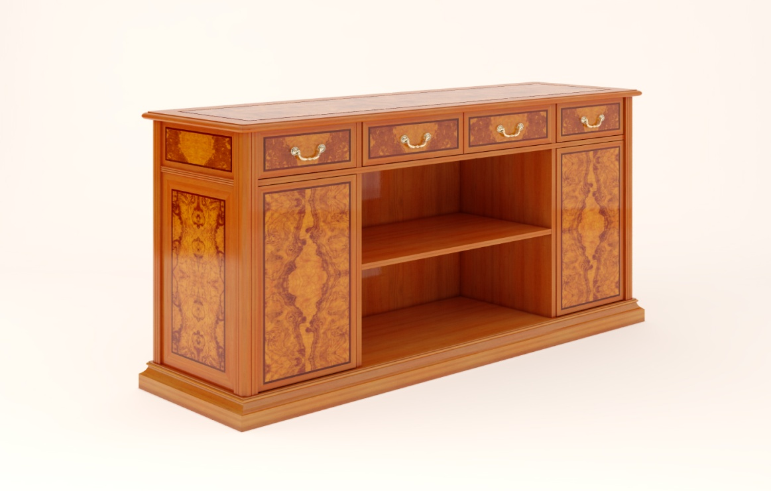 Состоит из топа, корпуса и основания
Наименование и описание состава изделия | Габаритные размеры, мм.
 | длина / ширина | глубина | высота
Столешница: | 1,675 | 500 | 25
Топ, толщиной 25мм, выполнен из МДФ с подклейкой по периметру массива бука, для возможности формирования фасонного профиля. Лицевая поверхность облицована по периметру шпоном бука, тонированным в цвет оливы, а в центре, с равномерным отступом от края столешницы в технике "интарсия" - шпоном корня оливкового дерева, через 6-и миллиметровую полоску шпона эбенового дерева. Внешние углы топа имеют скругления R 30мм.
Корпус: | 1,625 | 475 | 805
Корпус имеет каркасную конструкцию. Каркас выполнен из профилированных брусков из массива бука, тонированного в цвет оливы и МДФ толщиной 18мм, облицованной по периметру шпоном бука, тонированным в цвет оливы, а в центре, с равномерным отступом от края в технике "интарсия" - шпоном корня оливкового дерева, через 6-и миллиметровую полоску шпона эбенового дерева. Корпус состоит из четырёх отделений: верхнее - выдвижные ящики, имеющие внутренние размеры: ШхГхВ: 323х388х77(115)мм - внутренние ящики; ШхГхВ: 315х388х77(115)мм - внешние ящики. нижнее левое - однодверный шкаф, с внутренними габаритами ШхГхВ: 373х429х628мм, разделённый переставной полкой из МДФ толщиной 25мм, облицованной шпоном. нижнее центральное - открытая ниша с полкой, с внутренними габаритами ШхГхВ: 751х429х628мм, разделённый переставной полкой из МДФ толщиной 25мм, облицованной шпоном. нижнее правое - однодверный шкаф, с внутренними габаритами ШхГхВ: 373х429х628мм, разделённый переставной полкой из МДФ толщиной 25мм, облицованной шпоном. (в скобках указана максимальная высота предмета, который можно положить в ящик) Выдвижные ящики состоят из корпуса и панели. Корпус ящика выполнен из массива бука толщиной 14мм, дно ящика из МДФ толщиной 5мм и декорировано тканью коричневого цвета. Направляющие шариковые полного выдвижения. Ручка металлическая скоба L=64мм. Панель ящика выполнена из МДФ толщиной 18 мм, облицованной по периметру шпоном бука, тонированным в цвет оливы, а в центре, с равномерным отступом от края столешницы в технике "интарсия" - шпоном корня оливкового дерева, через 6-и миллиметровую полоску шпона эбенового дерева. Дверки выполнены из МДФ толщиной 18мм, облицованной по периметру шпоном бука, тонированным в цвет оливы, а в центре, с равномерным отступом от края в технике "интарсия" - шпоном корня оливкового дерева, через 6-и миллиметровую полоску шпона эбенового дерева. Ручка - металлическая кнопка. Петли - четырёхшарнирные с интегрированным доводчиком плавного закрывани
Основание: | 1,659 | 492 | 90
Основание высотой 90мм имеет каркасную конструкцию, по периметру фасонный профиль из МДФ с подклейкой массива бука так же облицованный шпоном бука, тонированного в цвет оливы.
Отделка всех элементов мебели- 2 изолирующих слоя полиуретанового лака (грунт) с промежуточной шлифовкой, 1 основной слой полиэфирного лака, 1 слой полиуретанового лака с окрашиванием поверхности, 1 слой отделочного полиуретанового лака. Изделие поставляется в разобранном виде. Подробная инструкция по сборке вложена в упаковку.
Открытая секция с деревянными полками арт. PV 965200B
габариты: ширина - 965мм, глубина - 369мм, высота - 2000мм
Состоит из корпуса
Наименование и описание состава изделия | Габаритные размеры, мм.
 | длина / ширина | глубина | высота
Корпус: | 965 | 369 | 2,000
Корпус выполнен из МДФ толщиной 18 мм, облицованной шпоном бука, тонированным в цвет оливы. Соединение деталей осуществляется при помощи эксцентриковых стяжек и направляющих шкантов. Снизу прикрепляется накладной фасонный профиль (цоколь) из массива бука высотой 100 мм, который тонирован в цвет изделия и имеет запилы для стыковки с пилястрами для шкафа или с боковыми стенками, если шкаф стоит отдельно. Задняя стенка выполнена из МДФ толщиной 5 мм, поверхность которой облицована с двух сторон шпоном бука, тонированным в цвет корпуса шкафа. Задняя стенка устанавливается в пазы деталей корпуса шкафа и для придания дополнительной жесткости между боковыми стенками устанавливаются три поперечные царги, при помощи эксцентриковой стяжки. Каркас установлен на пластиковые подпятники и для регулировки по высоте используются 4 металлические регулируемые опоры. Регулировка изнутри корпуса, через сквозные отверстия в основании шкафа, при помощи прилагаемого шестигранного ключа. Полка второго уровня выполнена из МДФ толщиной 18 мм и зафиксирована между боковинами на эксцентриковой стяжке. Остальные полки съёмные и выполнены из МДФ толщиной 25 мм имеют несколько уровней установки. Полкодержатель пластиковый с зажимным эксцентриком. Полки, облицованы с двух сторон шпоном бука, и тонированы в цвет изделия. Полки делят внутреннее пространство шкафа на отделения высотой от 292мм и глубиной 307мм. На открытую секцию шкафа с деревянными полками могут навешиваться: дверки PVD-LW (пара дверок деревянных) - на нижнюю секцию; и дверки PVD-MW (пара дверок деревянных) или дверки PVD-MG (пара дверок остеклённых) - на верхнюю секцию. Дверки в состав открытой секции шкафа не входят и заказываются отдельно. Дверки комплектуются петлями - четырёхшарнирными с интегрированным доводчиком плавного закрывания.
Отделка всех элементов мебели- 2 изолирующих слоя полиуретанового лака (грунт) с промежуточной шлифовкой, 1 основной слой полиэфирного лака, 1 слой полиуретанового лака с окрашиванием поверхности, 1 слой отделочного полиуретанового лака. Изделие поставляется в разобранном виде. Подробная инструкция по сборке вложена в упаковку.
Открытая секция с деревянной полкой, вешалка для одежды арт. PV 965200C
габариты: ширина - 965мм, глубина - 366мм, высота - 2000мм
Состоит из корпуса
Наименование и описание состава изделия | Габаритные размеры, мм.
 | длина / ширина | глубина | высота
Корпус: | 965 | 369 | 2,000
Корпус выполнен из МДФ толщиной 18 мм, облицованной шпоном бука, тонированным в цвет оливы. Соединение деталей осуществляется при помощи эксцентриковых стяжек и направляющих шкантов. Снизу прикрепляется накладной фасонный профиль (цоколь) из массива бука высотой 100 мм, который тонирован в цвет изделия и имеет запилы для стыковки с пилястрами для шкафа или с боковыми стенками, если шкаф стоит отдельно. Задняя стенка выполнена из МДФ толщиной 5 мм, поверхность которой облицована с двух сторон шпоном бука, тонированным в цвет корпуса шкафа. Задняя стенка устанавливается в пазы деталей корпуса шкафа и для придания дополнительной жесткости между боковыми стенками устанавливаются три поперечные царги, при помощи эксцентриковой стяжки. Каркас установлен на пластиковые подпятники и для регулировки по высоте используются 4 металлические регулируемые опоры. Регулировка изнутри корпуса, через сквозные отверстия в основании шкафа, при помощи прилагаемого шестигранного ключа. Полка антресоли выполнена из МДФ толщиной 18 мм и зафиксирована между боковинами на эксцентриковой стяжке. Полка облицована с двух сторон шпоном бука, и тонированы в цвет изделия. Полка делит внутреннее пространство шкафа на отделения высотой 1472 и 400мм и глубиной 307мм. В отделении высотой 1472мм устанавливается штанга для вешал. На открытую секцию шкафа навешиваются дверки PVD-HW (пара высоких дверок деревянных). Дверки в состав открытой секции шкафа не входят и заказываются отдельно. Дверки комплектуются петлями - четырёхшарнирными с интегрированным доводчиком плавного закрывания.
Отделка всех элементов мебели- 2 изолирующих слоя полиуретанового лака (грунт) с промежуточной шлифовкой, 1 основной слой полиэфирного лака, 1 слой полиуретанового лака с окрашиванием поверхности, 1 слой отделочного полиуретанового лака. Изделие поставляется в разобранном виде. Подробная инструкция по сборке вложена в упаковку.
Балюстрада с задней стенкой, боковыми пилястрами и антресолью арт. PV 160250A
габариты: ширина - 1816мм, глубина - 426мм, высота - 2500мм
Состоит из кортуса, антресоли и боковых пилястр
Наименование и описание состава изделия | Габаритные размеры, мм.
 | длина / ширина | глубина | высота
Корпус: | 1,600 | 333 | 2,000
Корпус состоит из боковин и задней стенки. Боковины выполнены из МДФ толщиной 18мм, облицованной шпоном бука, тонированным в цвет оливы. Задняя стенка выполнена из МДФ толщиной 9мм на каркасе из брусков, для облегчения конструкции. Лицевая поверхность задней стенки облицована по периметру шпоном бука, тонированным в цвет оливы, а в центре, с равномерным отступом от края в технике "интарсия" - шпоном корня оливкового дерева, через 6-и миллиметровую полоску шпона эбенового дерева. Соединение деталей осуществляется при помощи эксцентриковых стяжек и направляющих шкантов. Снизу прикрепляется накладной фасонный профиль (цоколь) из массива бука высотой 100 мм, который тонирован в цвет изделия и имеет запилы для стыковки с пилястрами.
Пилястра: | 172 | 243 | 2,500
Пилястры - декоративные элементы, предназначенные для стыковки шкафных секций. Состоят из корпуса с прикреплённым к нему декоративным вертикальным профилем шириной 60мм с карнизом высотой 94мм сверху, декоративными раскладками высотой 19мм и цоколем высотой 100мм снизу. Все декоративные элементы изготовлены из массива бука, тонированы в цвет изделия и имеют запилы для стыковки с открытыми секциями и антресолями.
Антресоль: | 1,600 | 408 | 500
Антресоль имеет каркасную конструкцию. Каркас выполнен из МДФ толщиной 18мм, облицованной шпоном бука, тонированным в цвет оливы. Лицевая панель из МДФ толщиной 18мм, облицованной по периметру шпоном бука, тонированным в цвет оливы, а в центре, с равномерным отступом от края в технике "интарсия" - шпоном корня оливкового дерева, через 6-и миллиметровую полоску шпона эбенового дерева, с декоративной раскладкой из массива - снизу и фасонным профилем (карнизом) из массива бука высотой 94 мм, которые тонированы в цвет изделия и имеют запилы для стыковки с пилястрами. Секция поставляется в собранном виде.
Отделка всех элементов мебели- 2 изолирующих слоя полиуретанового лака (грунт) с промежуточной шлифовкой, 1 основной слой полиэфирного лака, 1 слой полиуретанового лака с окрашиванием поверхности, 1 слой отделочного полиуретанового лака. Изделие поставляется в разобранном виде. Подробная инструкция по сборке вложена в упаковку.
Каминная панель арт. PV 120FIR
габариты: ширина - 1200мм, глубина - 630мм, высота - 1200мм
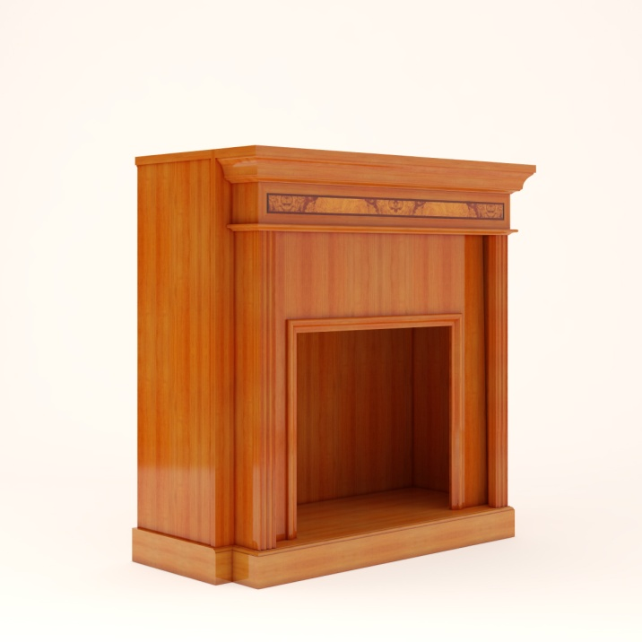 Состоит из корпуса
Наименование и описание состава изделия | Габаритные размеры, мм.
 | ширина | глубина | высота
Корпус: | 1,200 | 630 | 1,200
Каминная панель предназначена для установки в неё декоративного или электрического или био камина (обратить особое внимание на инструкцию к камину, в части возможности встройки камина в мебель!). Каминная панель имеет сложную каркасную конструкцию и выполнена из МДФ толщиной 18мм, облицованной шпоном бука, тонированным в цвет оливы. Состоит из нескольких элементов: внутреннего каркаса; внешнего (лицевого) каркаса и топа. Лицевая панель внешнего каркаса из МДФ толщиной 18мм, облицованной шпоном бука, тонированным в цвет оливы, а в центре над каминным порталом, с равномерным отступом от края в технике "интарсия" - шпоном корня оливкового дерева, через 6-и миллиметровую полоску шпона эбенового дерева, с декоративной раскладкой из массива - по периметру портала, фасонным профилем (карнизом) из массива бука высотой 94 мм, которые тонированы в цвет изделия и имеют 3-х стороннюю обработку и с цоколем высотой 100мм снизу. Соединение деталей осуществляется при помощи эксцентриковых стяжек и направляющих шкантов а так же конфирматов. Внутренние габариты для установки камина: ШхГхВ: 940х435х870мм или 1162х295х1159мм. Видимая часть встраиваемого камина ШхВ: 700х634мм. Топ выполнен из МДФ толщиной 25мм, облицованной шпоном бука, тонированным в цвет оливы.
Отделка всех элементов мебели- 2 изолирующих слоя полиуретанового лака (грунт) с промежуточной шлифовкой, 1 основной слой полиэфирного лака, 1 слой полиуретанового лака с окрашиванием поверхности, 1 слой отделочного полиуретанового лака. Изделие поставляется в разобранном виде. Подробная инструкция по сборке вложена в упаковку.
Верхняя секция для камина и низкого шкафа арт. PV 120A
габариты: ширина - 1200мм, глубина - 408мм, высота - 1300мм
Состоит из
Наименование и описание состава изделия | Габаритные размеры, мм.
 | ширина | глубина | высота
Корпус: | 1,200 | 373 | 800
Корпус имеет каркасную конструкцию. Каркас выполнен из МДФ толщиной 18мм, облицованной по периметру шпоном бука, тонированным в цвет оливы. Корпус состоит из трёх отделений: левое - однодверный шкаф, с внутренними габаритами ШхГхВ: 189х307х762мм, разделённый наклонными стационарными полками (5шт.) из МДФ толщиной 18мм, облицованной шпоном. центральное - однодверный шкаф, с внутренними габаритами ШхГхВ: 701х307х762мм, разделённый двумя полками из закалённого стекла толщиной 8мм. правое - однодверный шкаф, с внутренними габаритами ШхГхВ: 189х307х762мм, разделённый наклонными стационарными полками (5шт.) из МДФ толщиной 18мм, облицованной шпоном. Дверки выполнены из МДФ толщиной 18мм, облицованной по периметру шпоном бука, тонированным в цвет оливы, а в центре, с равномерным отступом от края в технике "интарсия" - шпоном корня оливкового дерева, через 6-и миллиметровую полоску шпона эбенового дерева. Ручка - металлическая кнопка. Петли - четырёхшарнирные с интегрированным доводчиком плавного закрывания.
Антресоль: | 1,200 | 408 | 500
Антресоль имеет каркасную конструкцию. Каркас выполнен из МДФ толщиной 18мм, облицованной шпоном бука, тонированным в цвет оливы. Лицевая панель из МДФ толщиной 18мм, облицованной по периметру шпоном бука, тонированным в цвет оливы, а в центре, с равномерным отступом от края в технике "интарсия" - шпоном корня оливкового дерева, через 6-и миллиметровую полоску шпона эбенового дерева, с декоративной раскладкой из массива - снизу и фасонным профилем (карнизом) из массива бука высотой 94 мм, которые тонированы в цвет изделия и имеют запилы для стыковки с пилястрами. Секция поставляется в собранном виде.
Отделка всех элементов мебели- 2 изолирующих слоя полиуретанового лака (грунт) с промежуточной шлифовкой, 1 основной слой полиэфирного лака, 1 слой полиуретанового лака с окрашиванием поверхности, 1 слой отделочного полиуретанового лака. Изделие поставляется в разобранном виде. Подробная инструкция по сборке вложена в упаковку.
Деревянная пилястра для шкафа арт. PVK 2500
габариты: ширина - 172мм, глубина - 243мм, высота - 2500мм
Состоит из корпуса и декоративных элементов
Наименование и описание состава изделия | Габаритные размеры, мм.
 | ширина | глубина | высота
Пилястра: | 172 | 243 | 2,500
Пилястр - декоративный элемент, предназначенный для стыковки шкафных секций. Состоит из корпуса с прикреплённым к нему декоративным вертикальным профилем шириной 60мм с карнизом высотой 94мм сверху, декоративными раскладками высотой 19мм и цоколем высотой 100мм снизу. Все декоративные элементы изготовлены из массива бука, тонированы в цвет оливы и имеют запилы для стыковки с открытыми секциями и антресолями.
Отделка всех элементов мебели- 2 изолирующих слоя полиуретанового лака (грунт) с промежуточной шлифовкой, 1 основной слой полиэфирного лака, 1 слой полиуретанового лака с окрашиванием поверхности, 1 слой отделочного полиуретанового лака. Изделие поставляется в собранном виде.
Угловая деревянная пилястра арт. PVKZ 2
габариты: ширина - 193мм, глубина - 193мм, высота - 2500мм
Состоит из декоративных элементов и крепёжных брусков
Наименование и описание состава изделия | Габаритные размеры, мм.
 | ширина | глубина | высота
Пилястра угловая: | 193 | 193 | 2,500
Пилястра угловая - декоративный элемент, предназначенный для стыковки шкафных секций под углом 90 градусов. Состоит из переклеенных вертикальных декоративных элементов с карнизом высотой 94мм сверху, декоративными раскладками высотой 19мм и цоколем высотой 100мм снизу. Все декоративные элементы изготовлены из массива бука, тонированы в цвет оливы и имеют запилы для стыковки с открытыми секциями и антресолями. Для установки пилястры между шкафами используются крепёжные бруски сечением 20х27мм и длинной 2500мм, предустановленные на пилястру, за счёт чего обеспечивается точное позиционирование стыкуемых шкафов под углом 90 градусов.
Отделка всех элементов мебели- 2 изолирующих слоя полиуретанового лака (грунт) с промежуточной шлифовкой, 1 основной слой полиэфирного лака, 1 слой полиуретанового лака с окрашиванием поверхности, 1 слой отделочного полиуретанового лака. Изделие поставляется в собранном виде.
Боковая стенка для шкафа арт. PVB 173-250L (арт. PVB 173-250R)
габариты: ширина - 173мм, глубина - 426мм, высота - 2500мм
Состоит из корпуса и декоративных элементов
Наименование и описание состава изделия | Габаритные размеры, мм.
 | ширина | глубина | высота
Боковая стенка: | 172 | 426 | 2,500
Боковая стенка имеет каркасную конструкцию и предназначена для установки на открытые секции PV 965200B или PV 965200С с левой стороны (PVB 173-250L) или с правой стороны (PVB 173-250R). Каркас выполнен из МДФ толщиной 9мм на брусках, для облегчения конструкции. Боковая поверхность разбита декоративными элементами из массива бука на 3 части, каждая из них облицована по периметру шпоном бука, тонированным в цвет оливы, а в центре, с равномерным отступом от края в технике "интарсия" - шпоном корня оливкового дерева, через 6-и миллиметровую полоску шпона эбенового дерева. Лицевая часть состоит из переклеенных вертикальных декоративных элементов с карнизом высотой 94мм сверху, декоративными раскладками высотой 19мм и цоколем высотой 100мм снизу. Декоративные раскладки, карниз и цоколь лицевой и боковой поверхностей состыкованы под запиловку 45 градусов. Все декоративные элементы изготовлены из массива бука, тонированы в цвет оливы и имеют запилы для стыковки с открытыми секциями и антресолями.
Отделка всех элементов мебели- 2 изолирующих слоя полиуретанового лака (грунт) с промежуточной шлифовкой, 1 основной слой полиэфирного лака, 1 слой полиуретанового лака с окрашиванием поверхности, 1 слой отделочного полиуретанового лака. Изделие поставляется в собранном виде.
Угловой корпус шкафа арт. PV 435250L (арт. PV 435250R)
габариты: ширина - 482мм, глубина - 426мм, высота - 2500мм
Состоит из
Наименование и описание состава изделия | Габаритные размеры, мм.
 | ширина | глубина | высота
Корпус: | 482 | 426 | 2,500
Корпус имеет каркасную конструкцию и предназначена для стыковки с открытыми секциями PV 965200B или PV 965200С с левой стороны (PV 435250L) или с правой стороны (PV 435250R). Каркас состоит из боковой и задней стенок, соединённых между собой под прямым углом, стационарно установленных радиусных полок, радиусного основания и радиусной антресольной секции. • Боковая стенка выполнена из МДФ толщиной 9мм на брусках, для облегчения конструкции, облицована шпоном бука, тонированным в цвет оливы. Лицевая поверхность представляет из себя декоративный вертикальный профиль шириной 60мм с карнизом высотой 94мм сверху, декоративными раскладками высотой 19мм и цоколем высотой 100мм снизу. Все декоративные элементы изготовлены из массива бука, тонированы в цвет оливы и имеют запилы для стыковки с открытыми секциями и антресолями. • Задняя стенка так же выполнена из МДФ толщиной 9мм на брусках, для облегчения конструкции, облицована шпоном бука, тонированным в цвет оливы. Лицевая поверхность представляет из себя декоративный вертикальный профиль шириной 60мм с карнизом высотой 94мм сверху, декоративными раскладками высотой 19мм и цоколем высотой 100мм снизу. Все декоративные элементы изготовлены из массива бука, тонированы в цвет оливы и имеют единую плоскость для примыкания к стене. • Полки изготовлены из МДФ толщиной 18мм, облицованной шпоном бука, тонированным в цвет оливы. Полки установлены стационарно, имеют размер 273х273мм и радиус 204мм. Расстояние между полками от 292 до 305мм. • Основание высотой 90мм имеет каркасную конструкцию, по радиусной стороне фасонный профиль из массива бука, тонированного в цвет оливы. • Антресольная секция выполнена из массива бука (карниз высотой 94мм и декоративные раскладки высотой 19мм) и гнутой фанеры, облицованной по периметру шпоном бука, тонированным в цвет оливы, а в центре, с равномерным отступом от края столешницы в технике "интарсия" - шпоном корня оливкового дерева, через 6-и миллиметровую полоску шпона эбенового дерева.
Отделка всех элементов мебели- 2 изолирующих слоя полиуретанового лака (грунт) с промежуточной шлифовкой, 1 основной слой полиэфирного лака, 1 слой полиуретанового лака с окрашиванием поверхности, 1 слой отделочного полиуретанового лака. Изделие поставляется в собранном виде.
Верхняя секция с карнизом арт. PV 965050
габариты: ширина - 965мм, глубина - 408мм, высота - 500мм
Состоит из корпуса и лицевой панели
Наименование и описание состава изделия | Габаритные размеры, мм.
 | ширина | глубина | высота
Верхняя секция: | 965 | 408 | 500
Верхняя секция имеет каркасную конструкцию и предназначена для установки на открытые секции PV 965200B или PV 965200С. Каркас выполнен из МДФ толщиной 18мм, облицованной шпоном бука, тонированным в цвет оливы. Лицевая панель из МДФ толщиной 18мм, облицованной по периметру шпоном бука, тонированным в цвет оливы, а в центре, с равномерным отступом от края в технике "интарсия" - шпоном корня оливкового дерева, через 6-и миллиметровую полоску шпона эбенового дерева, с декоративной раскладкой из массива - снизу и фасонным профилем (карнизом) из массива бука высотой 94 мм, которые тонированы в цвет изделия и имеют запилы для стыковки с пилястрами.
Отделка всех элементов мебели- 2 изолирующих слоя полиуретанового лака (грунт) с промежуточной шлифовкой, 1 основной слой полиэфирного лака, 1 слой полиуретанового лака с окрашиванием поверхности, 1 слой отделочного полиуретанового лака. Изделие поставляется в собранном виде.
Деревянные дверки (пара) арт. PVD MW (арт. PVD LW)
габариты: ширина - 944мм, глубина - 20мм, высота - 1250 (621)мм
Состоит из объвязки и филёнки
Наименование и описание состава изделия | Габаритные размеры, мм.
 | ширина | глубина | высота
Дверка PVD MW: | 471х2 | 20 | 1,250
Дверка PVD LW: | 471х2 | 20 | 621
Дверки поставляются парно (левая и правая) к открытой секции с деревянными полками PV 965200B, арт. PVD MW - в верхнюю секцию, а арт. PVD LW - в нижнюю секцию. Дверки имеют рамную конструкцию и состоят из обвязки и филёнки: • Обвязка, выполнена из массива бука сечением 65х20мм и тонирована в цвет оливы. Вертикальные и горизонтальные бруски скреплены через профиль-контрпрофиль и усилены соединением шип-паз. • Филёнка изготовлена из МДФ толщиной 5мм, облицованной с лицевой стороны по периметру шпоном бука, тонированным в цвет оливы, а в центре, с равномерным отступом от края в технике "интарсия" - шпоном корня оливкового дерева, через 6-и миллиметровую полоску шпона эбенового дерева. С тыльной стороны - шпон бука, тонированный в цвет оливы. Филёнка установлена в обвязку с тыльной стороны и закреплена через декоративный шнур микрошпилькой и термоклеем. Ручка - металлическая кнопка. Дверки комплектуются четырёхшарнирными петлями с интегрированным доводчиком плавного закрывания.
Отделка всех элементов мебели- 2 изолирующих слоя полиуретанового лака (грунт) с промежуточной шлифовкой, 1 основной слой полиэфирного лака, 1 слой полиуретанового лака с окрашиванием поверхности, 1 слой отделочного полиуретанового лака. Изделие поставляется в собранном виде.
Остеклённые дверки (пара) арт. PVD MG
габариты: ширина - 944мм, глубина - 20мм, высота - 1250мм
Состоит из объвязки и стекла
Наименование и описание состава изделия | Габаритные размеры, мм.
 | ширина | глубина | высота
Дверка: | 471х2 | 20 | 1,250
Дверки поставляются парно (левая и правая) к открытой секции с деревянными полками PV 965200B, в верхнюю секцию. Дверки имеют рамную конструкцию и состоят из обвязки и стекла: • Обвязка, выполнена из массива бука сечением 65х20мм и тонирована в цвет оливы. Вертикальные и горизонтальные бруски скреплены через профиль-контрпрофиль и усилены соединением шип-паз. • Стекло закалённое, толщиной 6мм, с фацетом 25мм по периметру. Стекло установлено в обвязку с тыльной стороны и закреплено через декоративный шнур микрошпилькой и термоклеем. Ручка - металлическая кнопка. Дверки комплектуются четырёхшарнирными петлями с интегрированным доводчиком плавного закрывания.
Отделка всех элементов мебели- 2 изолирующих слоя полиуретанового лака (грунт) с промежуточной шлифовкой, 1 основной слой полиэфирного лака, 1 слой полиуретанового лака с окрашиванием поверхности, 1 слой отделочного полиуретанового лака. Изделие поставляется в собранном виде.
Деревянные дверки (пара) арт. PVD HW
габариты: ширина - 944мм, глубина - 20мм, высота - 1895мм
Состоит из объвязки и филёнки
Наименование и описание состава изделия | Габаритные размеры, мм.
 | ширина | глубина | высота
Дверка PVD MW: | 471х2 | 20 | 1,894
Дверки поставляются комплектом к открытой секции с деревянной полкой полкой и вешалкой для одежды PV 965200С, имеют рамную конструкцию и состоят из обвязки и филёнки: • Обвязка, выполнена из массива бука сечением 65х20мм и тонирована в цвет оливы. Вертикальные и горизонтальные бруски скреплены через профиль-контрпрофиль и усилены соединением шип-паз. Средник дверки, разделяющий полотно на две части так же выполнен из массива бука и тонирована в цвет оливы, но сечение его шире 95х20мм. • Филёнка изготовлена из МДФ толщиной 5мм, облицованной с лицевой стороны по периметру шпоном бука, тонированным в цвет оливы, а в центре, с равномерным отступом от края в технике "интарсия" - шпоном корня оливкового дерева, через 6-и миллиметровую полоску шпона эбенового дерева. С тыльной стороны - шпон бука, тонированный в цвет оливы. Филёнка установлена в обвязку с тыльной стороны и закреплена через декоративный шнур микрошпилькой и термоклеем. Ручка - металлическая кнопка. Дверки комплектуются четырёхшарнирными петлями с интегрированным доводчиком плавного закрывания.
Отделка всех элементов мебели- 2 изолирующих слоя полиуретанового лака (грунт) с промежуточной шлифовкой, 1 основной слой полиэфирного лака, 1 слой полиуретанового лака с окрашиванием поверхности, 1 слой отделочного полиуретанового лака. Изделие поставляется в собранном виде.
Журнальный столик арт. PVT 0606 (арт. PVT 1206)
габариты: ширина - 600 (1200)мм, глубина - 600мм, высота - 450мм
Состоит из стеклянной столешницы и деревянного каркаса.
Наименование и описание состава изделия | Габаритные размеры, мм.
 | длина / ширина | глубина | высота
Столешница PVT 0606: | 600 | 600 | 83
Столешница PVT 1206: | 1,200 | 600 | 83
Столешница имеет рамную конструкцию и состоит из: • непосредственно столешницы, толщиной 31мм, изготовленной из МДФ с подклейкой массива бука и тонированной в цвет оливы с установленным в неё закалённым стеклом, толщиной 8мм и фацетом 25мм по периметру. Столешница, так же как и стекло имеют в плане прямоугольную форму со скошенными углами. • и подстолья, выполненного из массива бука, сечением 25х52мм с продольными фрезеровками, тонированного в цвет оливы и смонтированного под столешницей с равномерным отступом 12мм внутрь габарита столешницы.
Основание PVT 0606: | 600 | 600 | 80
Основание PVT 1206: | 1,200 | 600 | 80
Основание высотой 80мм имеет каркасную конструкцию, по периметру фасонный профиль из МДФ с подклейкой массива бука так же облицованный шпоном бука, тонированного в цвет оливы. Основание, так же как и столешница имеет в плане прямоугольную форму со скошенными углами.
Стойка: | 138 | 25 | 409
Опоры (4шт.) устанавливаются под скосами столешницы и соединяют столешницу и основание. Опоры, изготовлены из МДФ различной толщины и, облицованы с лицевой стороны по периметру шпоном бука, тонированным в цвет оливы, а в центре, с равномерным отступом от края в технике "интарсия" - шпоном корня оливкового дерева, через 6-и миллиметровую полоску шпона эбенового дерева. С тыльной стороны - шпон бука, тонированный в цвет оливы.
Отделка всех элементов мебели- 2 изолирующих слоя полиуретанового лака (грунт) с промежуточной шлифовкой, 1 основной слой полиэфирного лака, 1 слой полиуретанового лака с окрашиванием поверхности, 1 слой отделочного полиуретанового лака. Изделие поставляется в собранном виде, стекло упаковано отдельно.
Цветочница арт. PVM 2
габариты: ширина - 415мм, глубина - 415мм, высота - 455мм
Состоит из
Наименование и описание состава изделия | Габаритные размеры, мм.
 | ширина | глубина | высота
Изделие PVM 2: | 415 | 415 | 455
Выполнен из трапециевидных панелей МДФ 18мм, облицованных с лицевой стороны по периметру шпоном бука, тонированным в цвет оливы, а в центре, с равномерным отступом от края в технике "интарсия" - шпоном корня оливкового дерева, через 6-и миллиметровую полоску шпона эбенового дерева. С тыльной стороны - шпон бука, тонированный в цвет оливы. Соединение панелей осуществляется при помощи профилированных брусков из массива бука, тонированного в цвет оливы. Получившаяся конструкция устанавливается на основание высотой 80мм имеющее каркасную конструкцию, по периметру фасонный профиль из МДФ с подклейкой массива бука так же облицованный шпоном бука, тонированного в цвет оливы. Основание, так же как и корпус имеет в плане прямоугольную форму со скошенными углами.
Отделка всех элементов мебели- 2 изолирующих слоя полиуретанового лака (грунт) с промежуточной шлифовкой, 1 основной слой полиэфирного лака, 1 слой полиуретанового лака с окрашиванием поверхности, 1 слой отделочного полиуретанового лака. Изделие поставляется в собранном виде.

Лист1
